ebea KP
Modulo d'ordine ebea KP Raccordi per solette a sbalzo
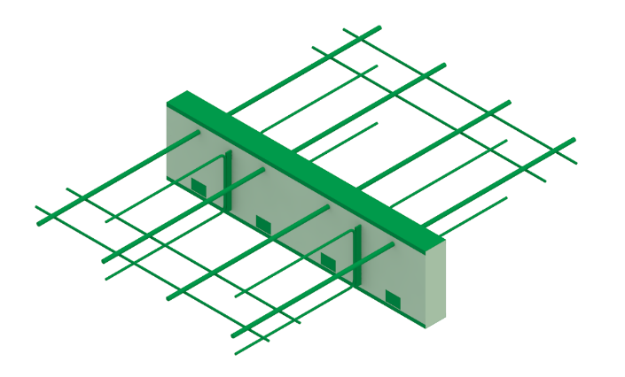
 |  |  |  |  |  |  |  |  |  |  |  |  |  |  |  |  |  |  |  |  |  |  |  |  |  |  |  |  |  | IT 01-2023
RUWA Drahtschweisswerk AG Burghof 100 CH-3454 Sumiswald Tel. +41 34 432 35 35 Fax +41 34 432 35 55 Sito web: www.ruwa-ag.ch Richiesta prezzo: info@ruwa-ag.ch Ordine: verkauf@ruwa-ag.ch Tecnico: technik@ruwa-ag.ch |  |  | Lista n°*: (*campo obbligatorio) |  |  |  |  |  | Progetto n°: |  |  |  |  | Compilato: |  |  |  |  |  |  | Data: |  |  |  |  | Controllato:

 |  |  | Data di consegna: |  |  |  |  |  | Studio ingegneria*: |  |  |  |  |  |  | Cantiere*: |  |  |  |  |  |  | Parte d'opera*:

 |  |  | Referente in cantiere*:

 |  |  | N° tel. cantiere*: |  |  |  |  |  | Impresa edile*: |  |  |  |  |  |  | Indirizzo di consegna*: |  |  |  |  |  |  | Nota:

 |  |  | Progetto RUWA n°:

Pos. | Qtà [pz.] | Parte d'opera | Tipo di elemento (1) | Sottotipo | Versione (2) | N° barre (3) |  |  | Elem. di taglio nS [pz.] | D (4) [mm] |  | + Maggio-razio (5) |  |  | ISO |  | L [mm] | Lmin (6) [mm] | KP-700 |  | KP-800 KP-1000 |  | Resistenza al fuoco | Antisismico (9) | Senza feri trasversali (10) |  | Elemento intermedio [ml] (11) | Nota / Numero di disegno |  |  | Resistenze di carico per elemento* |  |  |  | Rigidezza alla rotazione [kNm/rad] | Fisica delle costruzioni**
 |  |  |  |  |  | n [pz.] | x | Ø [mm] |  | Ds Stand. | Dt / Totale | +IO [mm] | +IU [mm] |  | Tipo | Spessore [mm] |  |  | S11 (7) [mm] | S12 (8) [mm] | H [mm] | DH [mm] |  |  |  |  |  |  |  |  | MRd (a) [kNm] | VRd [kN] | NRd (b) [kN] | HRd [kN] |  | λeq [W/(mK)] | Req [(m2K)/W]
 |  |  |  |  |  |  | x |  |  |  |  |  |  |  |  |  |  |  |  |  |  |  |  |  |  |  |  |  |  |  | - | - | - | - | - | - | -
 |  |  |  |  |  |  | x |  |  |  |  |  |  |  |  |  |  |  |  |  |  |  |  |  |  |  |  |  |  |  | - | - | - | - | - | - | -
 |  |  |  |  |  |  | x |  |  |  |  |  |  |  |  |  |  |  |  |  |  |  |  |  |  |  |  |  |  |  | - | - | - | - | - | - | -
 |  |  |  |  |  |  | x |  |  |  |  |  |  |  |  |  |  |  |  |  |  |  |  |  |  |  |  |  |  |  | - | - | - | - | - | - | -
 |  |  |  |  |  |  | x |  |  |  |  |  |  |  |  |  |  |  |  |  |  |  |  |  |  |  |  |  |  |  | - | - | - | - | - | - | -
 |  |  |  |  |  |  | x |  |  |  |  |  |  |  |  |  |  |  |  |  |  |  |  |  |  |  |  |  |  |  | - | - | - | - | - | - | -
 |  |  |  |  |  |  | x |  |  |  |  |  |  |  |  |  |  |  |  |  |  |  |  |  |  |  |  |  |  |  | - | - | - | - | - | - | -
 |  |  |  |  |  |  | x |  |  |  |  |  |  |  |  |  |  |  |  |  |  |  |  |  |  |  |  |  |  |  | - | - | - | - | - | - | -
 |  |  |  |  |  |  | x |  |  |  |  |  |  |  |  |  |  |  |  |  |  |  |  |  |  |  |  |  |  |  | - | - | - | - | - | - | -
 |  |  |  |  |  |  | x |  |  |  |  |  |  |  |  |  |  |  |  |  |  |  |  |  |  |  |  |  |  |  | - | - | - | - | - | - | -
 |  |  |  |  |  |  | x |  |  |  |  |  |  |  |  |  |  |  |  |  |  |  |  |  |  |  |  |  |  |  | - | - | - | - | - | - | -
 |  |  |  |  |  |  | x |  |  |  |  |  |  |  |  |  |  |  |  |  |  |  |  |  |  |  |  |  |  |  | - | - | - | - | - | - | -
 |  |  |  |  |  |  | x |  |  |  |  |  |  |  |  |  |  |  |  |  |  |  |  |  |  |  |  |  |  |  | - | - | - | - | - | - | -
 |  |  |  |  |  |  | x |  |  |  |  |  |  |  |  |  |  |  |  |  |  |  |  |  |  |  |  |  |  |  | - | - | - | - | - | - | -
 |  |  |  |  |  |  | x |  |  |  |  |  |  |  |  |  |  |  |  |  |  |  |  |  |  |  |  |  |  |  | - | - | - | - | - | - | -
Totale | 0 | pz. | Ordine di compilazione |  |  |  |  |  |  |  |  |  |  |  |  |  |  |  |  |  |  |  |  |  |  | Elementi intermedi in totale | 0.0 | ml |  |  | (a) MRd (Nd= 0) |  | (b) NRd (Md= 0)

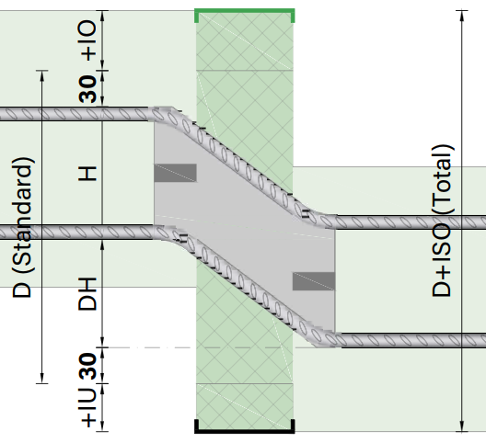
SPIEGAZIONI (1) KP-100: IO=30/IU=25, KPE-100: IO=45/IU=30, KP-200: IO=IU=30 IO=copertura superiore, IU=copertura inferiore (2) Versione: campo vuoto=Standard (v. catalogo), RS=saldata ad attrito 1.4362+B500B, VE1=completamente in acciaio inox 1.4362, VE2=completamente in acciaio inox 1.4462 (3) Standard n=da 2 a 10, Ø=10 oppure 14 mm, v. catalogo. (4) Altezza elemento standard come da catalogo e altezza totale dell’elemento con eventuale maggiorazione. (5) Maggiorazione: isolamento supplementare superiore (+IO) e inferiore (+IU) (6) Lmin = lunghezza minima ammissibile (7) Scelta: 100 (110)-430 mm (8) Standard: Staffa aperto. Se viene specificata la dimensione S12, la staffa è chiusa su entrambi i lati: Possibile: 100 (110)-430 mm. (9) Standard: piastra di spinta orizzontale HH = 220 mm (10) Senza feri trasversali nell'area di ancoraggio. Le aste di montaggio sono disposte su entrambi i lati dell'isolamento. (11) Elementi intermedi: definito secondo tipo ISO, spessore ISO e altezza ISO, Unità di ordinazione: pezzi da 1 m |  |  |  |  |  |  |  |  |  |  |  |  |  |  |  |  |  |  | ebea KP-800 / ebea KP-1000 |  |  |  |  |  |  |  |  |  |  |  | *Calcestruzzo di classe di resistenza di almeno C25/30. I valori della tabella sono validi se la pianificazione è conforme alle norme SIA o agli Eurocodici in vigore. La capacità di carico degli elementi connessi dev’essere verificata e assicurata dall’ ingegnere. La trasmissione delle forze tra il raccordo per soletta a sbalzo e l’elemento in cemento armato deve essere assicurata da un’armatura realizzata in loco. ** Con KP-900 o KPE-900, i coefficienti fisico-strutturali vengono eseguiti senza considerare di barre di trazione e compressione. (Per i tipi di elemento definiti mediante sottotipi, devono essere compilati anche i campi opzionali n, Ø + ns, se devono essere visualizzate le resistenze di carico, la rigidezza torsionale e i coefficienti fisici dell'edificio. )
 |  |  |  |  |  |  |  |  |  |  |  |  |  |  |  |  |  |  | Dstand | H | DH
 |  |  |  |  |  |  |  |  |  |  |  |  |  |  |  |  |  |  | 230 260 290 | 110 | 60 90 120

 |  |  |  |  |  |  |  |  |  |  |  |  |  |  |  |  |  |  | 250 280 310 | 130 | 60 90 120 |  |  |  |  |  |  |  | LEGENDA
 |  |  |  |  |  |  |  |  |  |  |  |  |  |  |  |  |  |  |  |  |  |  |  |  |  |  |  |  | Campo obbligatorio
 |  |  |  |  |  |  |  |  |  |  |  |  |  |  |  |  |  |  | 270 300 330 | 150 | 60 90 120 |  |  |  |  |  |  |  | A scelta
 |  |  |  |  |  |  |  |  |  |  |  |  |  |  |  |  |  |  |  |  |  |  |  |  |  |  |  |  | Non disponibile
 |  |  |  |  |  |  |  |  |  |  |  |  |  |  |  |  |  |  | PER DOMANDE SUL MODULO D'ORDINE CONTATTARE I NOSTRI INGEGNERI.

